Cover
System Architecture
Project: Edu v2.0

Doc Version: 1.0
Author: hiennt
Last Update: 14/10/2019

Thống kê tin nhắn
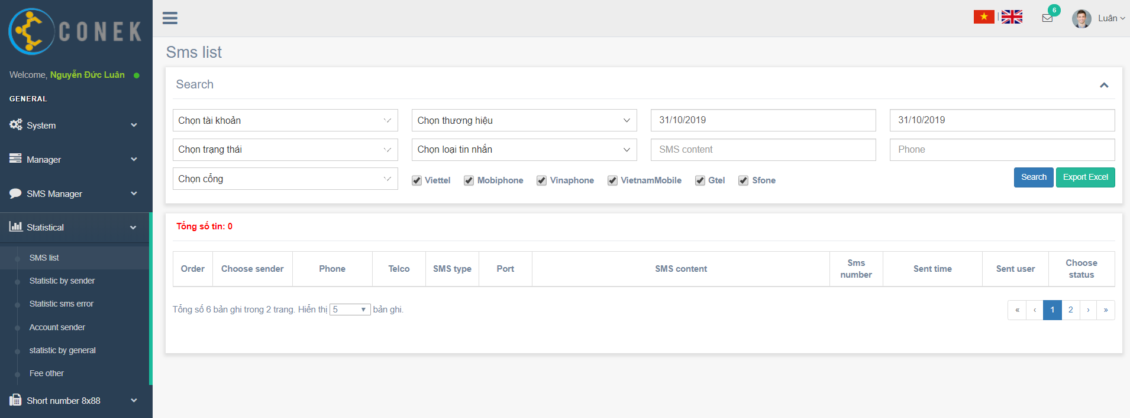

Search
Export excel

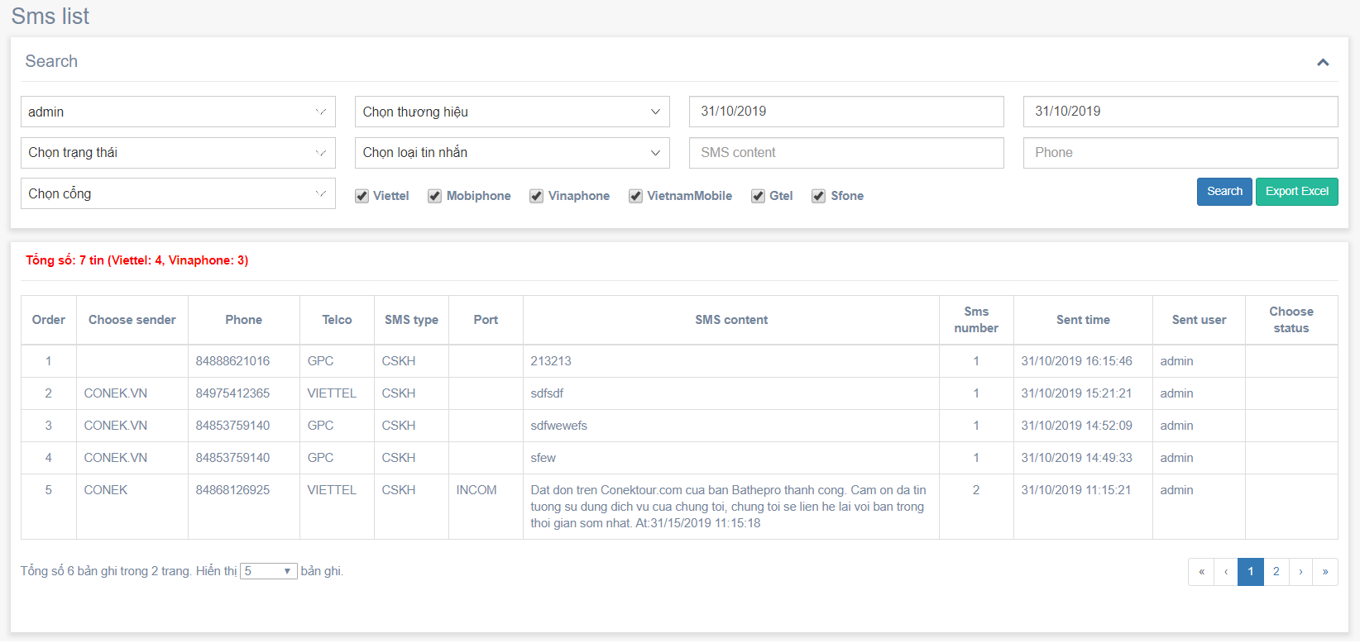

Search

Search

No data find

Export excel

Thống kê SMS theo Brand
Thống kê tổng số tin nhắn theo từng nhà mạng, đối tác của các thương hiệu

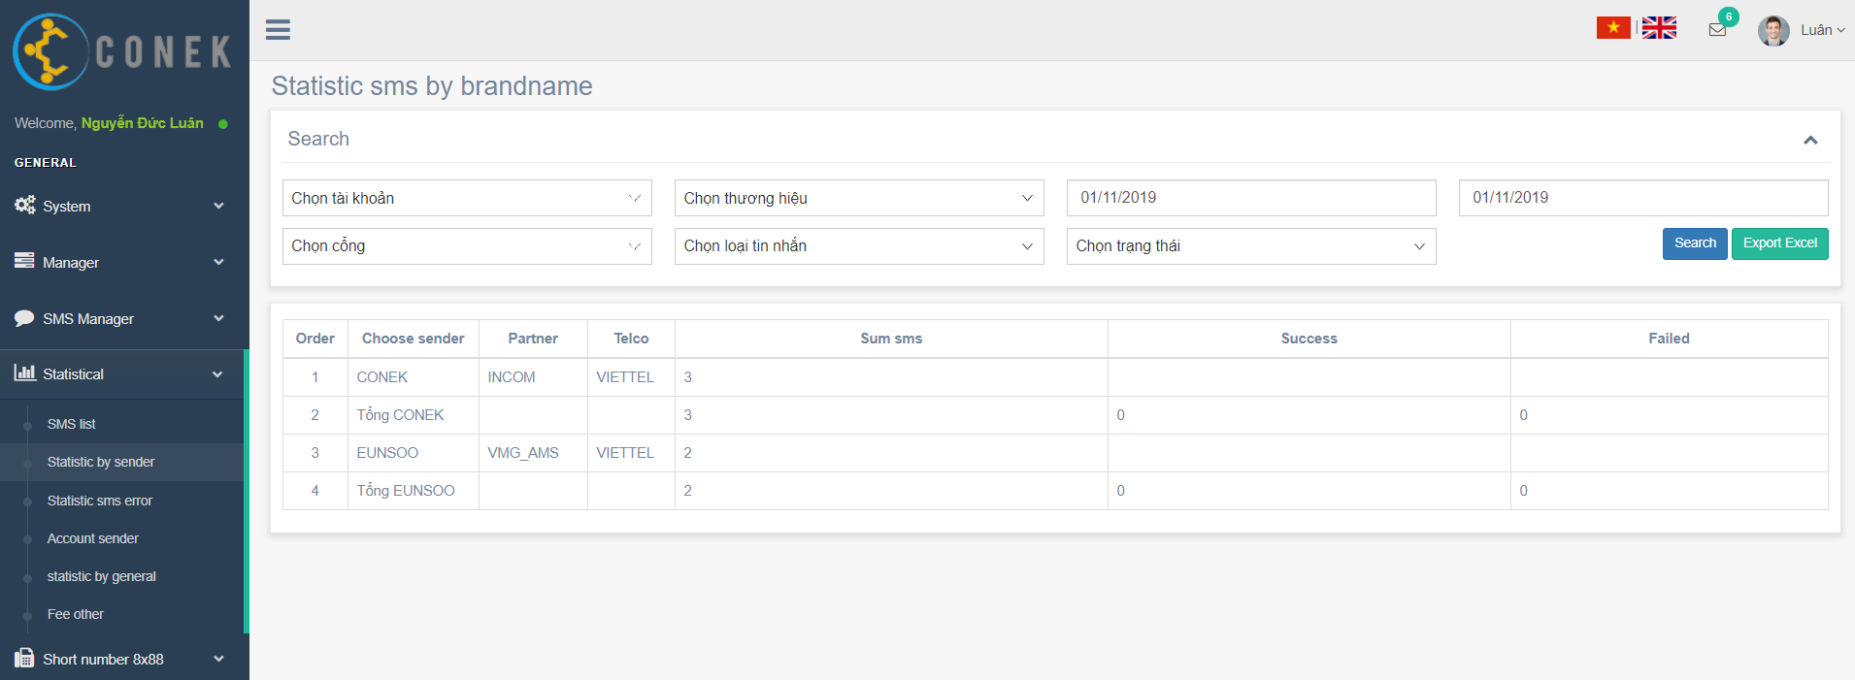

Search
Export excel

Search
Search

No data find

Export excel

